Hoja1
 |  | REQUERIMIENTO DE BIENES / SERVICIOS |  |  |  | Código: | ADM-FO-01
 |  |  |  |  |  | Versión: | 01 / 20-10-2021
 |  |  |  |  |  | Página: | 1 de 1

Solicitado por: |  | CRISTOPHER MORE PALACIOS |  |  | REQUERIMIENTO N°

Area/ proceso: |  | TECNOLOGIAS DE LA INFORMACIÓN |  |  | Fecha de solicitud: | 2026-07-21

ITEM | CANTIDAD | UNIDAD | DESCRIPCIÓN (Describa claramente las características exactas del producto o servicio requerido) |  |  | FECHA DE ENTREGA | OBSERVACIÓN
1 | 2 | UNIDAD | Mochila para laptop
1 | 3 | UNIDAD | Mouse inalambrico recargable genius |  |  | 2026-07-21
1 | 2 | UNIDAD | mousepad |  |  | 2026-07-21

OBSERVACIONES

 |  | SOLICITADO POR: |  | APROBADO POR:
 |  | 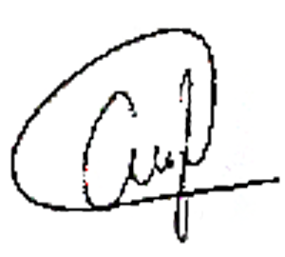

 |  | FIRMA Y SELLO |  | FIRMA Y SELLO

